Cover Sheet
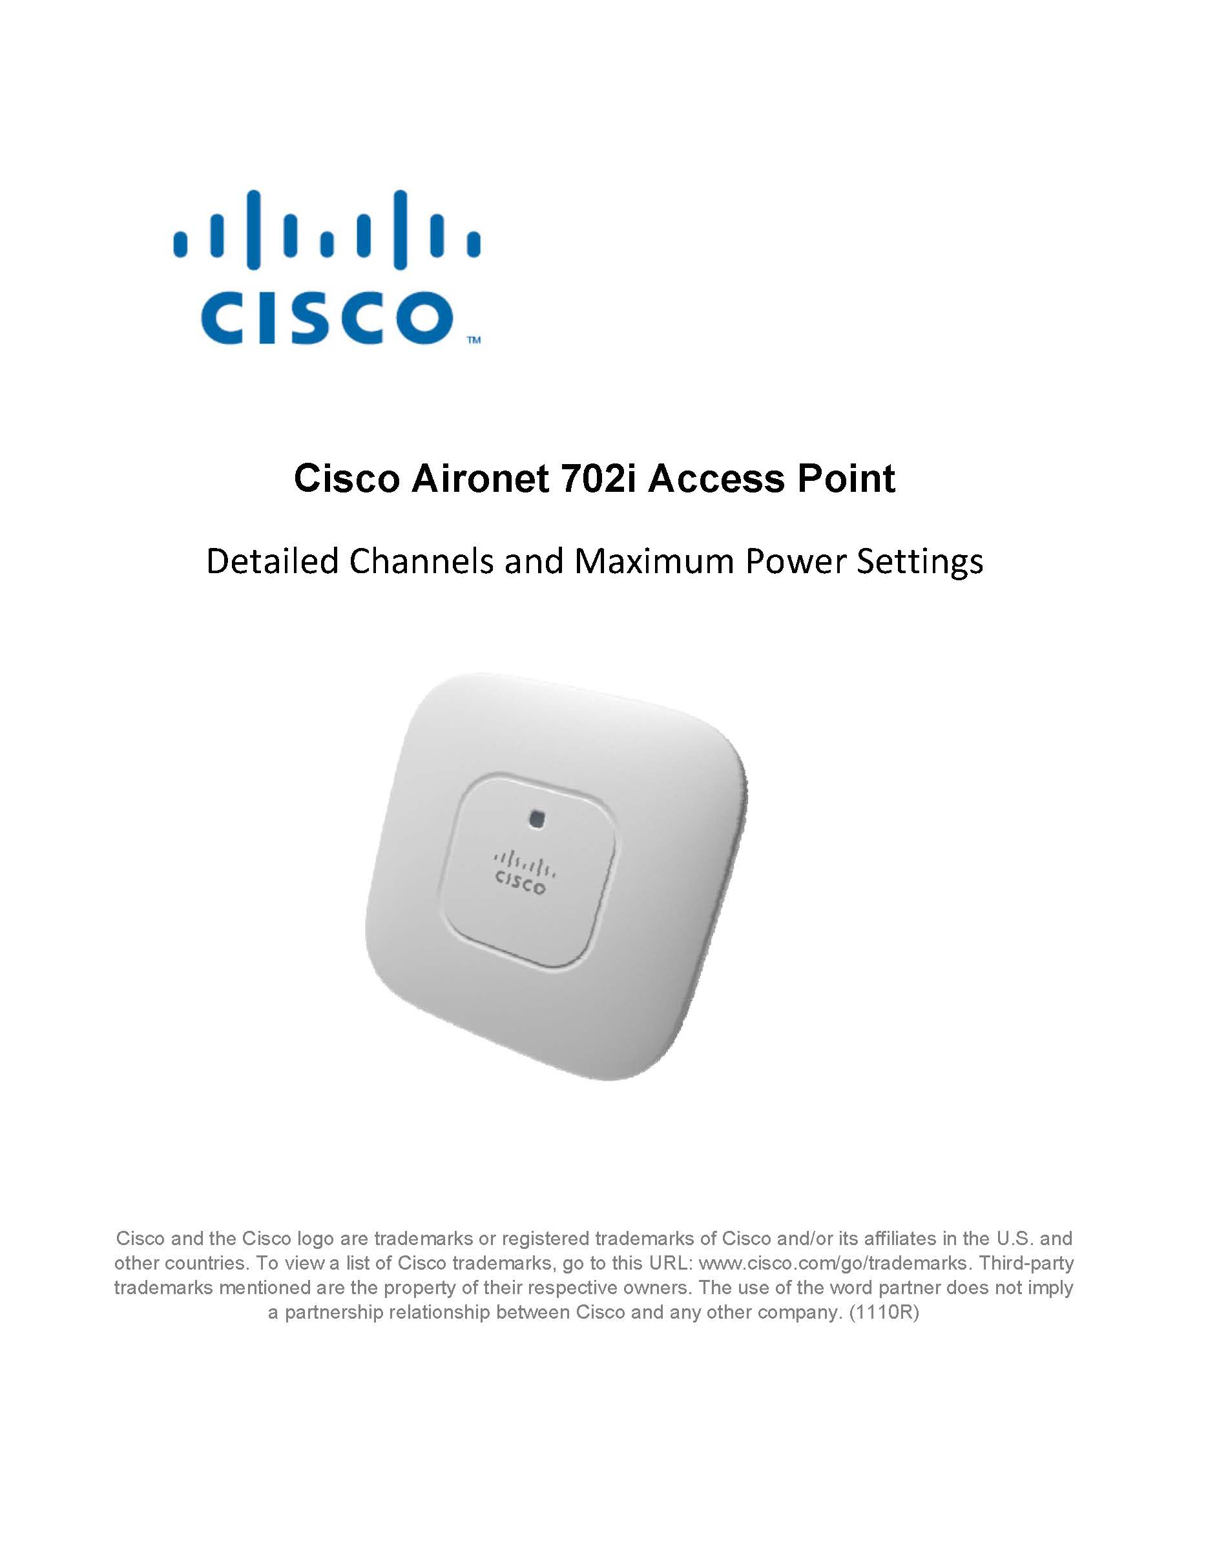

© 2014 - 2016 Cisco Systems, Inc. All rights reserved

